附图
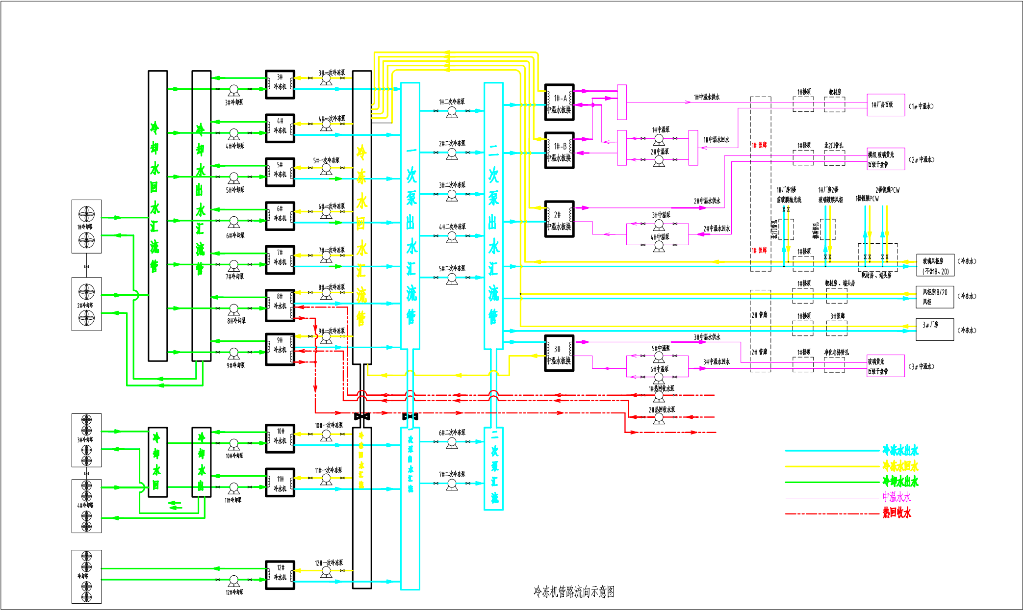
1、系统界面照片（上位机 or 触摸屏）
 | 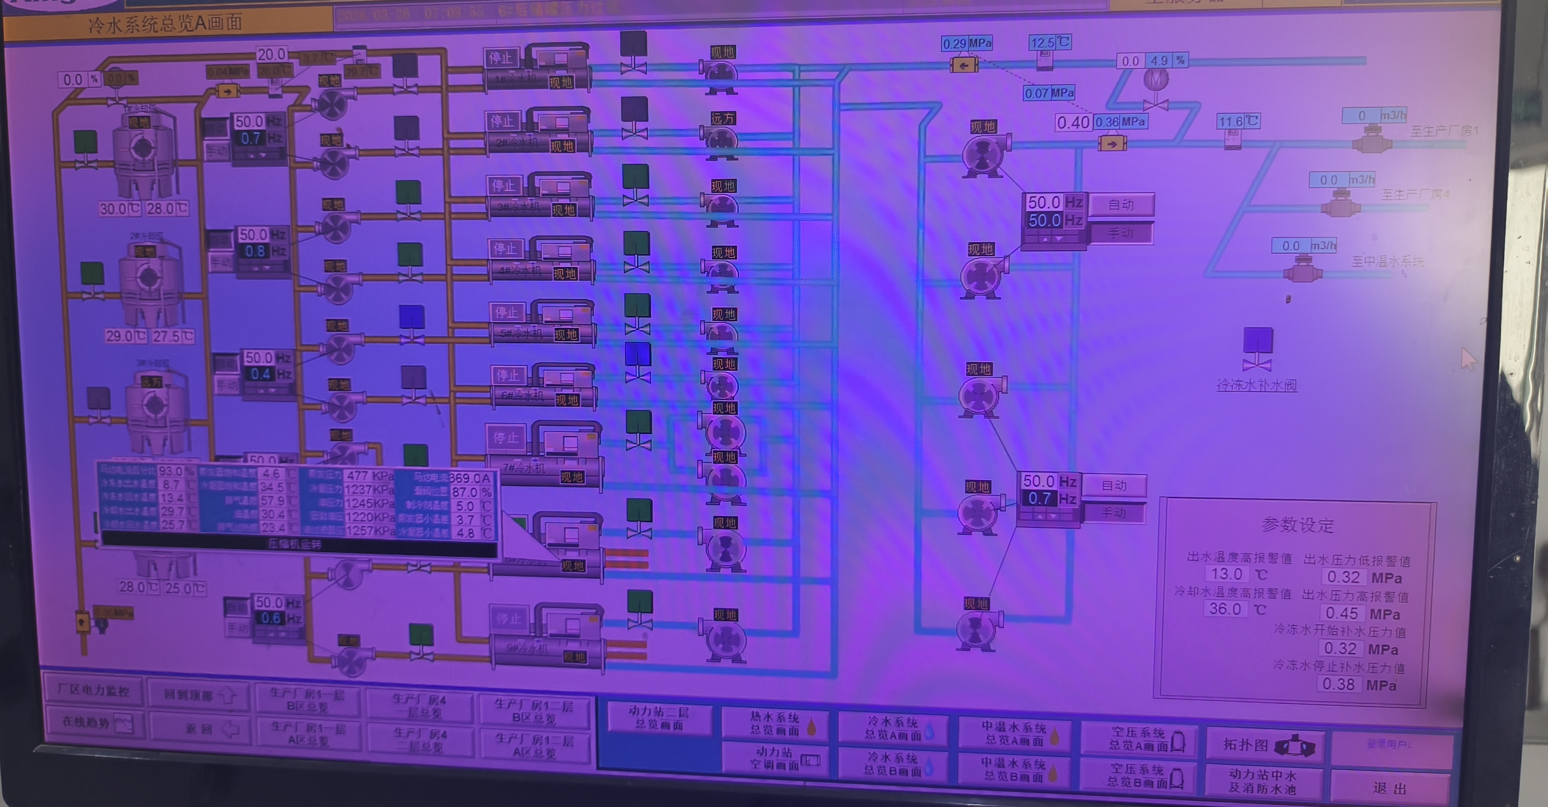
2、冷水站房整体照片

3、是否有管路系统图或者站房的设计施工图等

冷冻站铭牌
安装区域 |  | 制冷设备类型 | 型号 | 台数 | 制冷剂类型 | 额定充注量（kg） | 铭牌照片
动力站 | 4 | 冷水机组 | YEWS170HA50E | 1 | R134a | 130 | 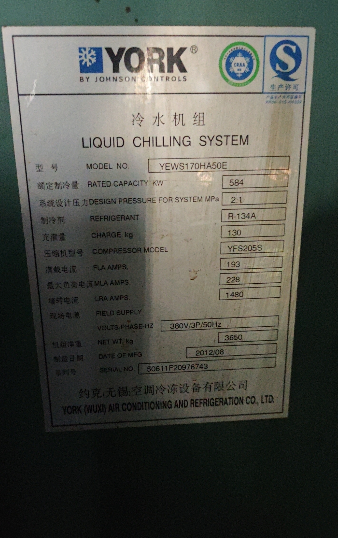
动力站 | 7 | 冷水机组 | YKGDEVP95CSG/RU22 | 1 | R135a | 575 | 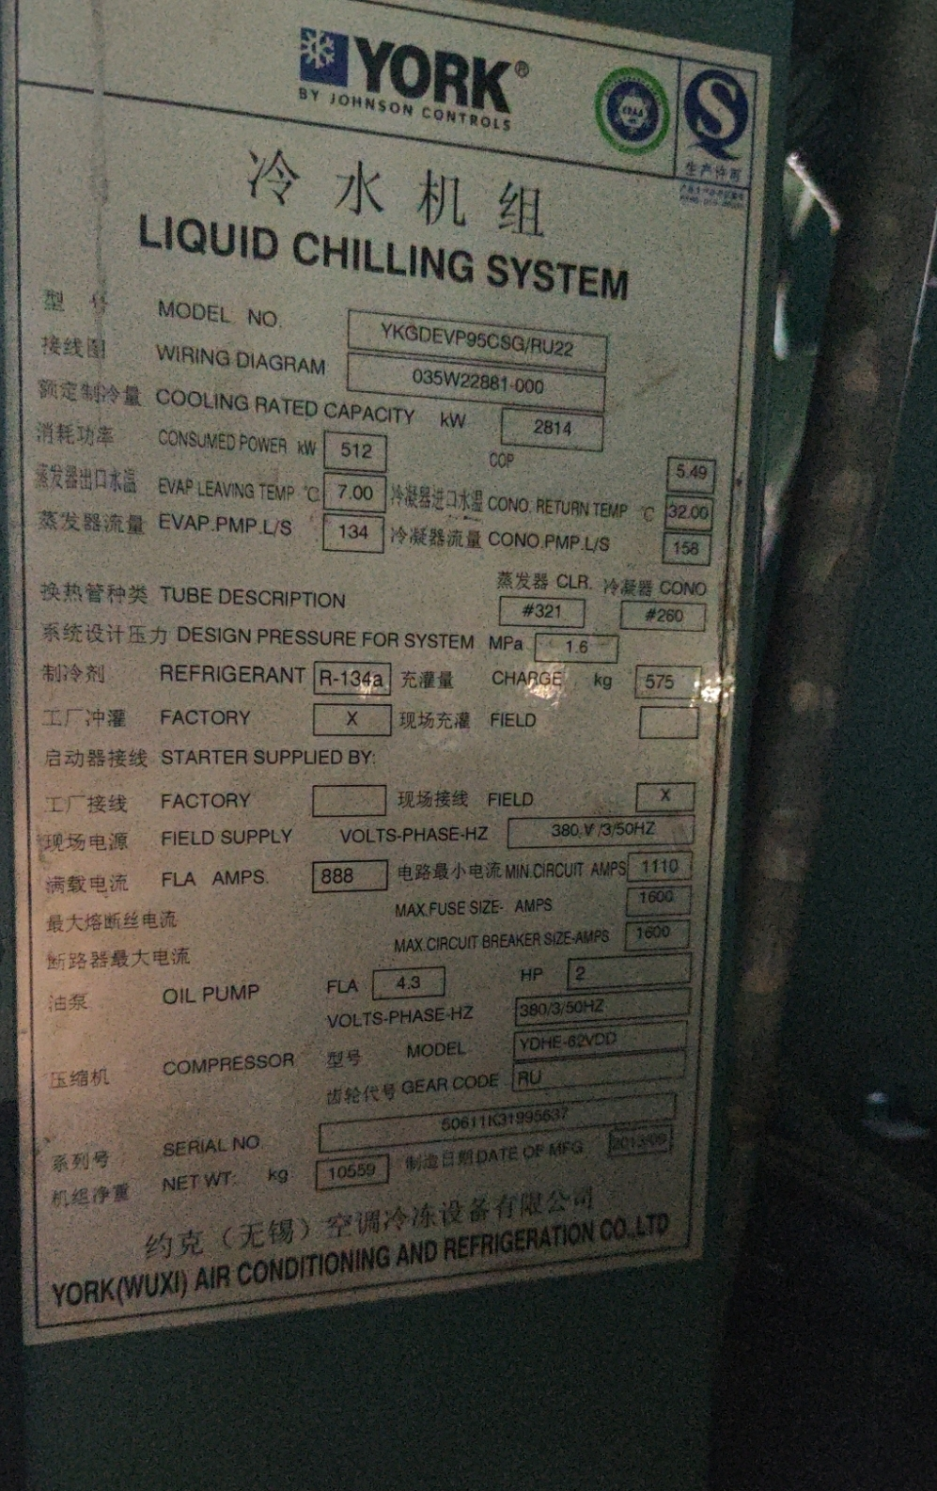
动力站 | 8 | 冷水机组 | YSEAEXS45CIE/22 | 1 | R22 | 735
动力站 | 9 | 冷水机组 | YSEAEXS45CIE/23 | 1 | R23 | 735 | 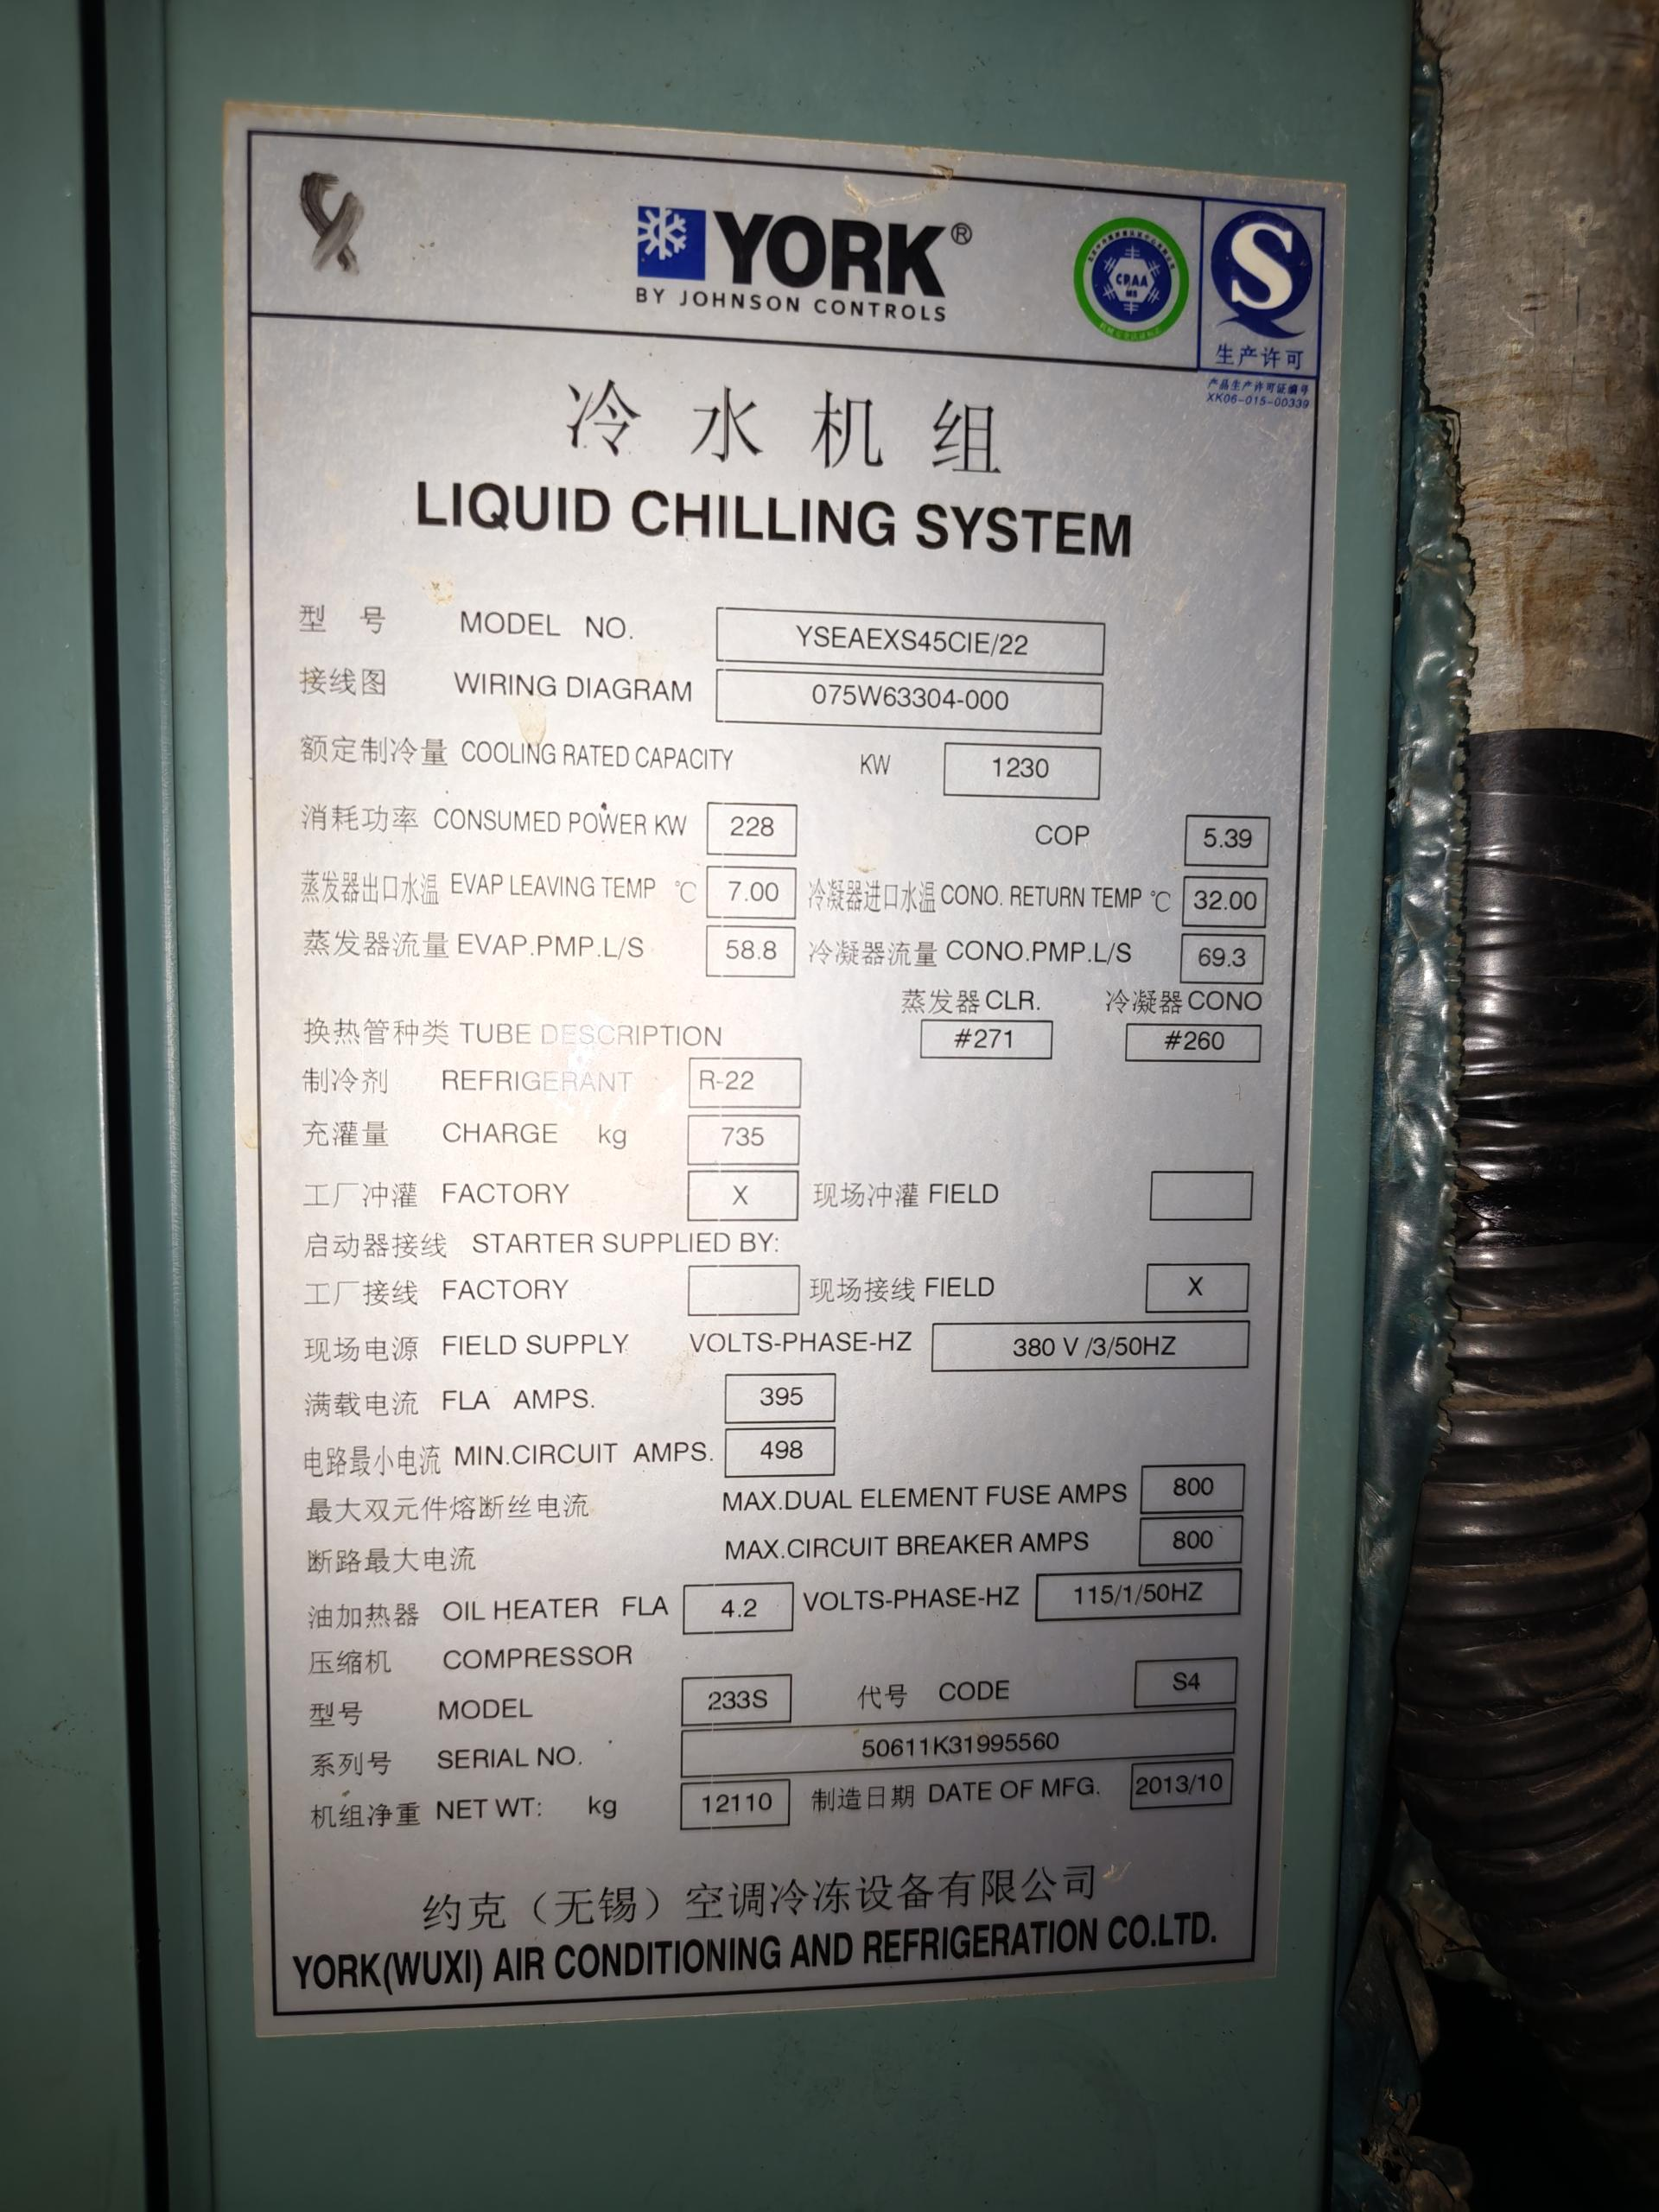
动力站 | 10 | 冷水机组 | YKFBFAH65CTF | 1 | R135a | 916 | 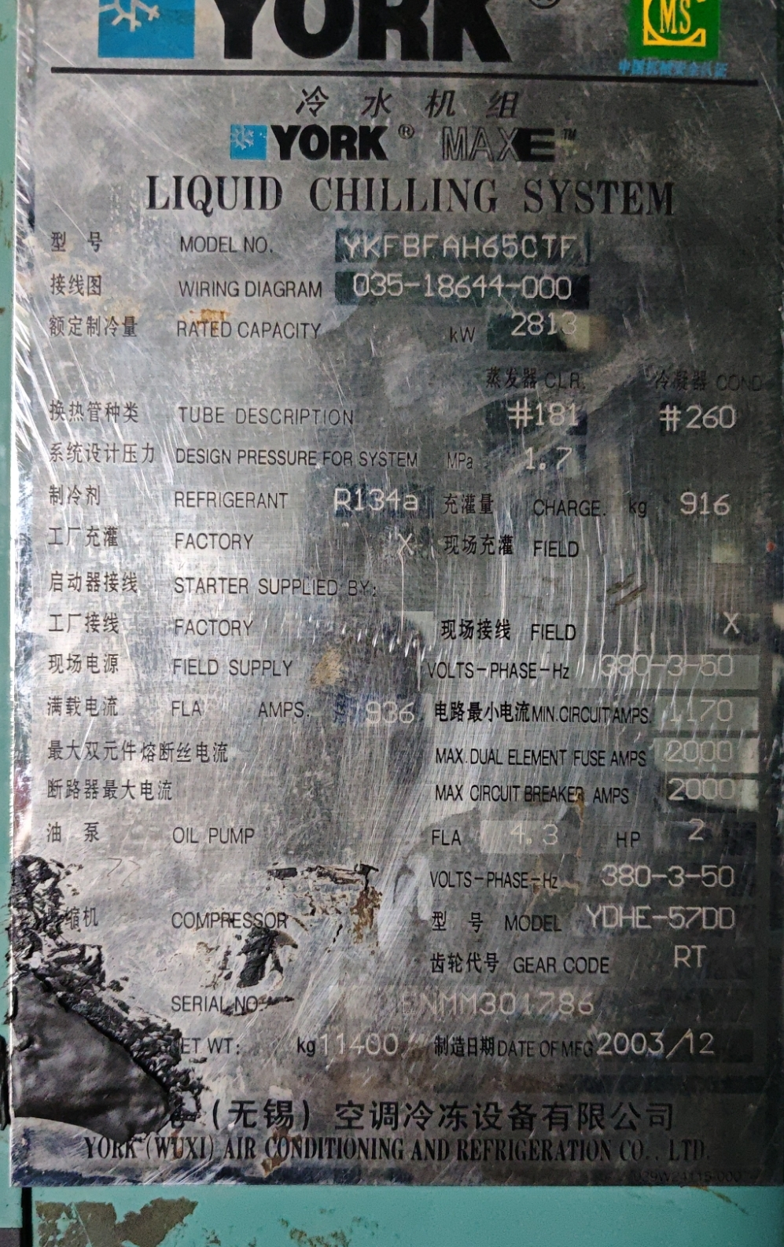
动力站 | 11 | 冷水机组 | YKGDEVP95CSG/BC22BER | 1 | R135a | 576 | 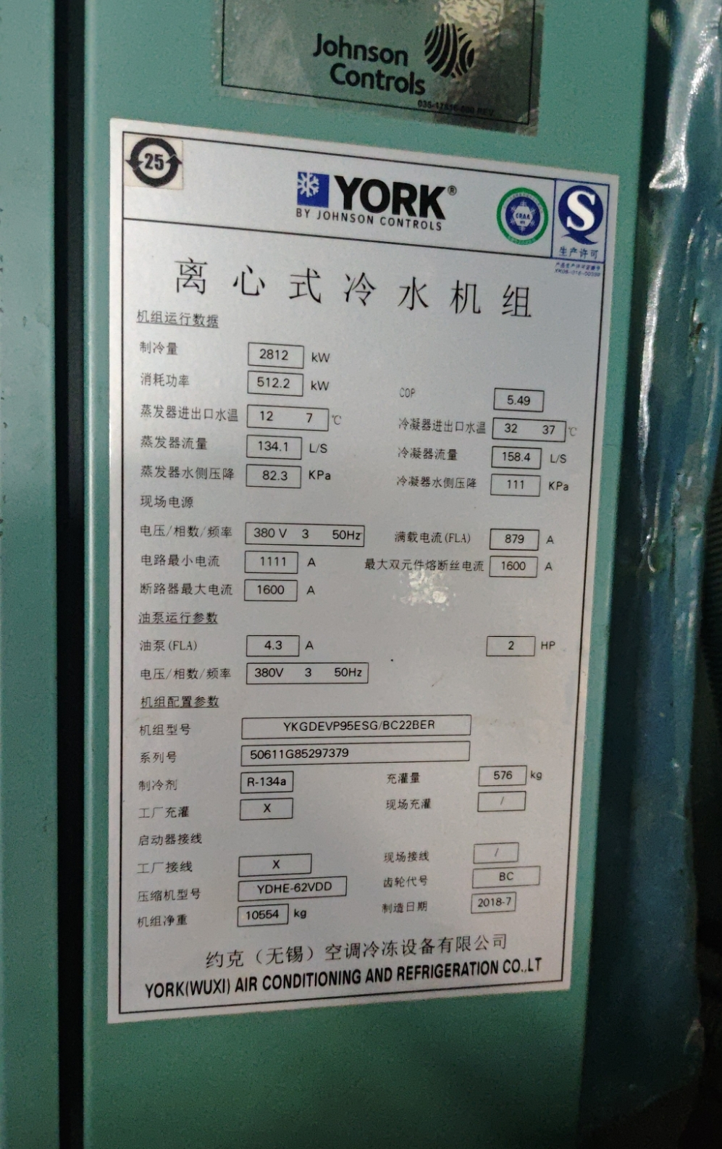
动力站 | 12 | 冷水机组 | CCS 0800-INV | 1 | R135a | 730 | 